关系图
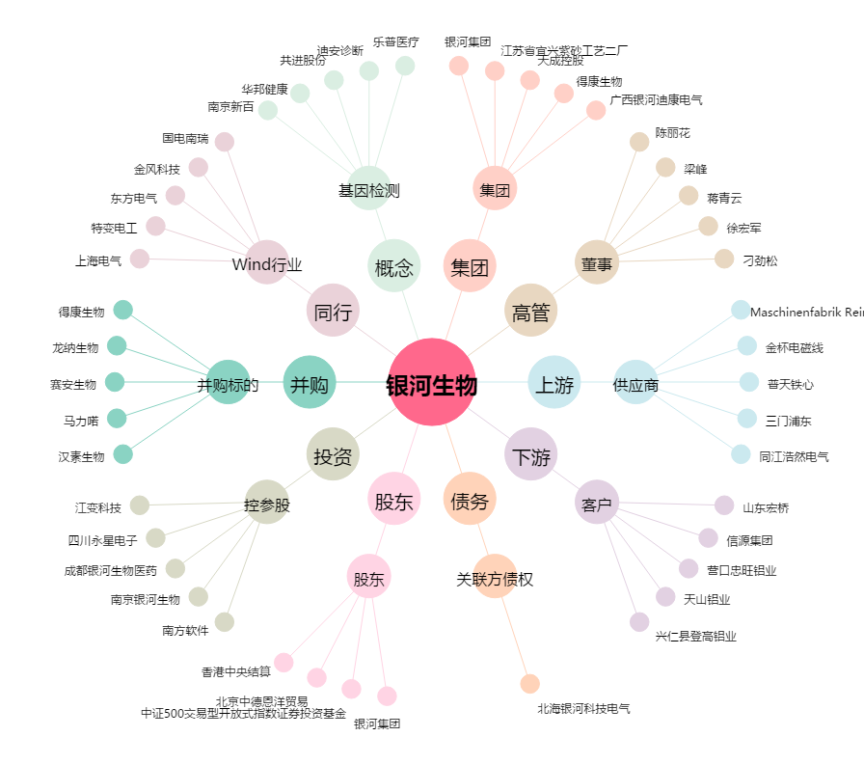
银河生物[000806.SZ] - 关系概览图

